关系图
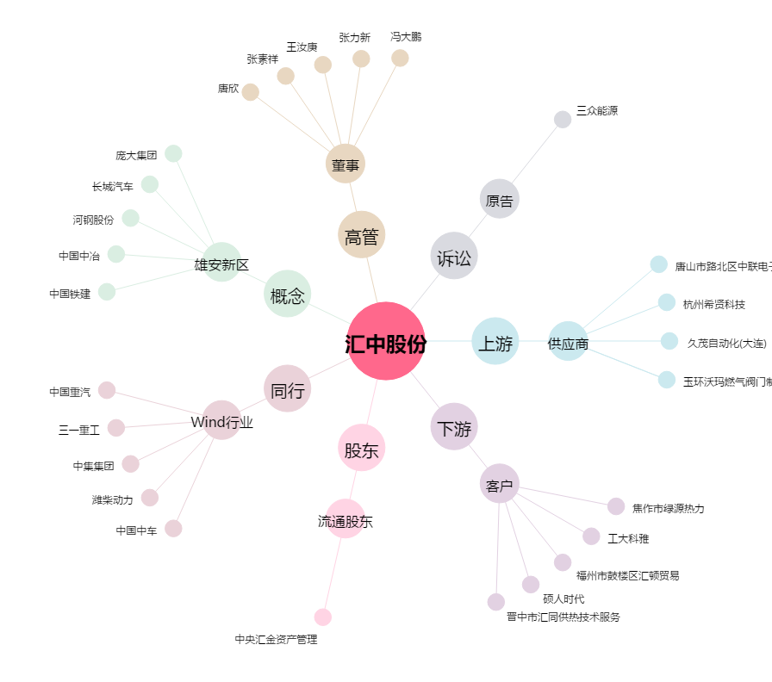
汇中股份[300371.SZ] - 关系概览图

